상품제안서
[보틀로만] TB 트로이 스트로우 텀블러 550ml | 상품코드: F24041

 |  |  |  |  |  |  | 02-412-0044 | www.easy1.co.kr
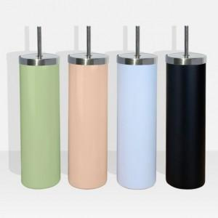

【상세/제작정보】 | *선물포장지는 2가지로 구성되어 있으며, 재고 보유에 따라서 랜덤으로 출고됩니다. *풀컬러 인쇄의 경우는 인쇄 범위에 따라서 가격이 상이하게 책정됩니다. 번거로움이 있으시더라도 시안과 함께 문의를 부탁드립니다.

【인쇄/포장옵션】 | 실크 / 포장지포장

【공급단가】 | 수량 | 200~ | 500~ | 1,000~ | 3,000~ | 5,000~
*VAT별도 | 단가 | 7,420원 | 7,150원 | 6,870원 | 6,600원 | 6,430원

【상품 URL】 | https://dev.easy1.co.kr:443/src/goods_detail.php?gdno=24041

